Sheet1
 |  |  |  |  |  |  |  |  |  |  |  |  |  | C4
 |  |  | 测 量 复 核 记 录

工程名称 |  |  |  |  | 温州市瓯江口新区一期市政工程PPP项目（瓯扬河、滨水北路和跨海一路等）一河八路十二桥工程 |  |  |  |  |  | 上海建工集团股份有限公司
放样部位（桩号） |  |  |  |  | 经十二路封层（K0+587.126~K1+359.282） " |  |  |  |  |  | 2018-04-03
原施测人 |  |  |  |  | 李璐 |  |  |  |  |  | 陈赛美
测量复核情况（示意图） |  | 测站点 |  |  |  |  | KZD1 |  |  | 后视点
 |  | 测站点坐标 |  |  |  |  | x=525689.171 |  |  | 后视点坐标
 |  |  |  |  |  |  | y=3091975.207
 |  | 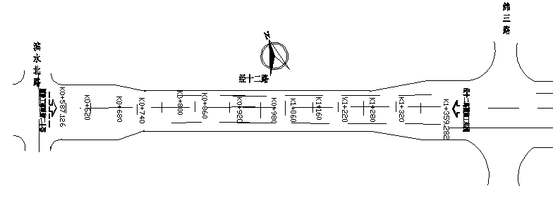

 |  | 测点 |  |  |  |  | 设计坐标 |  |  | 高程 |  | 放样坐标 |  | 高程
 |  | K0587.126 |  |  |  | X | 3090792.924 |  |  |  |  | 3090792.924 |  |  | 0.000
 |  |  |  |  |  | Y | 528270.653 |  |  |  |  | 528270.654 |  |  | 0.001
 |  | 左11m |  |  |  | X | 3090799.495 |  |  |  |  | 3090799.494 |  |  | -0.001
 |  |  |  |  |  | Y | 528261.832 |  |  |  |  | 528261.829 |  |  | -0.003
 |  | 右11m |  |  |  | X | 3090786.354 |  |  |  |  | 3090786.352 |  |  | -0.002
 |  |  |  |  |  | Y | 528279.475 |  |  |  |  | 528279.473 |  |  | -0.002
 |  | K0800.000 |  |  |  | X | 3090963.645 |  |  |  |  | 3090963.643 |  |  | -0.002
 |  |  |  |  |  | Y | 528397.814 |  |  |  |  | 528397.811 |  |  | -0.003
 |  | 左7.5m |  |  |  | X | 3090968.125 |  |  |  |  | 3090968.125 |  |  | 0.000
 |  |  |  |  |  | Y | 528391.799 |  |  |  |  | 528391.801 |  |  | 0.002
 |  | 右7.5m |  |  |  | X | 3090959.165 |  |  |  |  | 3090959.165 |  |  | 0.000
 |  |  |  |  |  | Y | 528403.829 |  |  |  |  | 528403.828 |  |  | -0.001
 |  | K1000.000 |  |  |  | X | 3089990.882 |  |  |  |  | 3089990.879 |  |  | -0.003
 |  |  |  |  |  | Y | 526551.034 |  |  |  |  | 526551.033 |  |  | -0.001
 |  | 左7.5m |  |  |  | X | 3089995.363 |  |  |  |  | 3089995.361 |  |  | -0.002
 |  |  |  |  |  | Y | 526545.019 |  |  |  |  | 526545.016 |  |  | -0.003
 |  | 右7.5m |  |  |  | X | 3089986.402 |  |  |  |  | 3089986.399 |  |  | -0.003
 |  |  |  |  |  | Y | 526377.843 |  |  |  |  | 526377.841 |  |  | -0.002
复核 结论

备 注

 | 观测： |  |  | 复测： |  |  |  | 计算： | 施工项目部技术负责人： |  |  |  | 监理单位：

 |  |  |  |  |  |  |  |  |  |  |  |  |  | C4

 |  |  |  |  |  |  |  |  |  |  |  |  |  | C4
 |  |  | 测 量 复 核 记 录

工程名称 |  |  |  |  | 温州市瓯江口新区一期市政工程PPP项目（瓯扬河、滨水北路和跨海一路等）一河八路十二桥工程 |  |  |  |  |  | 上海建工集团股份有限公司
放样部位（桩号） |  |  |  |  | 经十二路封层（K0+587.126~K1+359.282） " |  |  |  |  |  | 2018-04-03
原施测人 |  |  |  |  | 李璐 |  |  |  |  |  | 陈赛美
测量复核情况（示意图） |  | 测站点 |  |  |  |  | KZD1 |  |  | 后视点
 |  | 测站点坐标 |  |  |  |  | x=525689.171 |  |  | 后视点坐标
 |  |  |  |  |  |  | y=3091975.207

 |  | 测点 |  |  |  |  | 设计坐标 |  |  | 高程 |  | 放样坐标 |  | 高程
 |  | K1200.000 |  |  |  | X | 3091284.436 |  |  |  |  | 3091284.438 |  |  | 0.002
 |  |  |  |  |  | Y | 528636.756 |  |  |  |  | 528636.754 |  |  | -0.002
 |  | 左7.5m |  |  |  | X | 3091288.916 |  |  |  |  | 3091288.916 |  |  | 0.000
 |  |  |  |  |  | Y | 528630.741 |  |  |  |  | 528630.741 |  |  | 0.000
 |  | 右7.5m |  |  |  | X | 3090788.444 |  |  |  |  | 3090788.443 |  |  | -0.001
 |  |  |  |  |  | Y | 528276.668 |  |  |  |  | 528276.669 |  |  | 0.001
 |  | K1359.282 |  |  |  | X | 3091412.177 |  |  |  |  | 3091412.176 |  |  | -0.001
 |  |  |  |  |  | Y | 528731.903 |  |  |  |  | 528731.903 |  |  | 0.000
 |  | 左11m |  |  |  | X | 3091418.748 |  |  |  |  | 3091418.751 |  |  | 0.003
 |  |  |  |  |  | Y | 528723.081 |  |  |  |  | 528723.078 |  |  | -0.003
 |  | 右11m |  |  |  | X | 3091405.606 |  |  |  |  | 3091405.603 |  |  | -0.003
 |  |  |  |  |  | Y | 528740.725 |  |  |  |  | 528740.724 |  |  | -0.001
 |  |  |  |  |  |  |  |  |  |  |  |  |  |  | 0.002
 |  |  |  |  |  |  |  |  |  |  |  |  |  |  | 0.000
 |  |  |  |  |  |  |  |  |  |  |  |  |  |  | -0.003
 |  |  |  |  |  |  |  |  |  |  |  |  |  |  | 0.001
 |  |  |  |  |  |  |  |  |  |  |  |  |  |  | 0.000
 |  |  |  |  |  |  |  |  |  |  |  |  |  |  | -0.001
复核 结论

备 注

 | 观测： |  |  | 复测： |  |  |  | 计算： | 施工项目部技术负责人： |  |  |  | 监理单位：

 |  |  |  |  |  |  |  |  |  |  |  |  |  | C4

